FORMULARZ ZAMÓWIENIA
NAZWA WARSZTATU | Zdjęcie poglądowe | KOD | ILOŚĆ | Nazwa produktu | CENA JEDNOSTKOWA NETTO 2026 | KWOTA ZAMÓWIENIA
 | UBRANIA I ODZIEŻ ROBOCZA
 |  | R8022 | 0 | Kurtka ocieplana męska Columbia Powder Lite™ II Hooded Jacket, rozmiar S | 560.00 zł | 0.00 zł
 |  | R8021 | 0 | Kurtka ocieplana męska Columbia Powder Lite™ II Hooded Jacket, rozmiar M | 560.00 zł | 0.00 zł
 |  | R8020 | 0 | Kurtka ocieplana męska Columbia Powder Lite™ II Hooded Jacket, rozmiar L | 560.00 zł | 0.00 zł
 |  | R8019 | 0 | Kurtka ocieplana męska Columbia Powder Lite™ II Hooded Jacket, rozmiar XL | 560.00 zł | 0.00 zł
 |  | R8018 | 0 | Kurtka ocieplana męska Columbia Powder Lite™ II Hooded Jacket, rozmiar XXL | 560.00 zł | 0.00 zł
 |  | R8016 | 0 | Męska kurtka The North Face z kapturem Nimble 2.0, rozmiar S | 460.00 zł | 0.00 zł
 |  | R8015 | 0 | Męska kurtka The North Face z kapturem Nimble 2.0, rozmiar M | 460.00 zł | 0.00 zł
 |  | R8014 | 0 | Męska kurtka The North Face z kapturem Nimble 2.0, rozmiar L | 460.00 zł | 0.00 zł
 |  | R8013 | 0 | Męska kurtka The North Face z kapturem Nimble 2.0, rozmiar XL | 460.00 zł | 0.00 zł
 |  | R8012 | 0 | Męska kurtka The North Face z kapturem Nimble 2.0, rozmiar XXL | 460.00 zł | 0.00 zł
 |  | R8011 | 0 | Męska bluza The North Face z kapturem i zamkiem Reaxion 2.0, rozmiar S | 400.00 zł | 0.00 zł
 |  | R8010 | 0 | Męska bluza The North Face z kapturem i zamkiem Reaxion 2.0, rozmiar M | 400.00 zł | 0.00 zł
 |  | R8009 | 0 | Męska bluza The North Face z kapturem i zamkiem Reaxion 2.0, rozmiar L | 400.00 zł | 0.00 zł
 |  | R8008 | 0 | Męska bluza The North Face z kapturem i zamkiem Reaxion 2.0, rozmiar XL | 400.00 zł | 0.00 zł
 |  | R8007 | 0 | Męska bluza The North Face z kapturem i zamkiem Reaxion 2.0, rozmiar XXL | 400.00 zł | 0.00 zł
 |  | R8027 | 0 | Bluza bawełniana męska Helly Hansen, rozmiar S | 350.00 zł | 0.00 zł
 |  | R8026 | 0 | Bluza bawełniana męska Helly Hansen, rozmiar M | 350.00 zł | 0.00 zł
 |  | R8025 | 0 | Bluza bawełniana męska Helly Hansen, rozmiar L | 350.00 zł | 0.00 zł
 |  | R8024 | 0 | Bluza bawełniana męska Helly Hansen, rozmiar XL | 350.00 zł | 0.00 zł
 |  | R8023 | 0 | Bluza bawełniana męska Helly Hansen, rozmiar XXL | 350.00 zł | 0.00 zł
 | 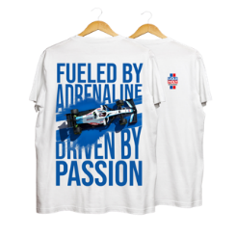 | R8028 | 0 | Koszulka biała Fueled by Adrenaline, rozmiar S | 100.00 zł | 0.00 zł
 |  | R8029 | 0 | Koszulka biała Fueled by Adrenaline, rozmiar M | 100.00 zł | 0.00 zł
 |  | R8030 | 0 | Koszulka biała Fueled by Adrenaline, rozmiar L | 100.00 zł | 0.00 zł
 |  | R8031 | 0 | Koszulka biała Fueled by Adrenaline, rozmiar XL | 100.00 zł | 0.00 zł
 |  | R8032 | 0 | Koszulka biała Fueled by Adrenaline, rozmiar XXL | 100.00 zł | 0.00 zł
 | 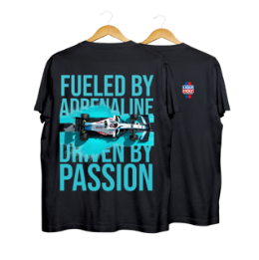 | R8033 | 0 | Koszulka czarna Fueled by Adrenaline, rozmiar S | 100.00 zł | 0.00 zł
 |  | R8034 | 0 | Koszulka czarna Fueled by Adrenaline, rozmiar M | 100.00 zł | 0.00 zł
 |  | R8035 | 0 | Koszulka czarna Fueled by Adrenaline, rozmiar L | 100.00 zł | 0.00 zł
 |  | R8036 | 0 | Koszulka czarna Fueled by Adrenaline, rozmiar XL | 100.00 zł | 0.00 zł
 |  | R8037 | 0 | Koszulka czarna Fueled by Adrenaline, rozmiar XXL | 100.00 zł | 0.00 zł
 | 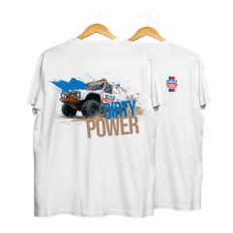 | R8043 | 0 | Koszulka biała Full Control, rozmiar S | 100.00 zł | 0.00 zł
 |  | R8044 | 0 | Koszulka biała Full Control, rozmiar M | 100.00 zł | 0.00 zł
 |  | R8045 | 0 | Koszulka biała Full Control, rozmiar L | 100.00 zł | 0.00 zł
 |  | R8046 | 0 | Koszulka biała Full Control, rozmiar XL | 100.00 zł | 0.00 zł
 |  | R8047 | 0 | Koszulka biała Full Control, rozmiar XXL | 100.00 zł | 0.00 zł
 | 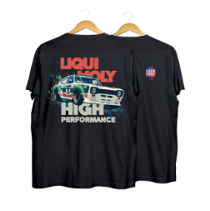 | R8048 | 0 | Koszulka czarna High Performance, rozmiar S | 100.00 zł | 0.00 zł
 | 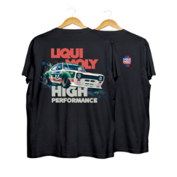 | R8049 | 0 | Koszulka czarna High Performance, rozmiar M | 100.00 zł | 0.00 zł
 |  | R8050 | 0 | Koszulka czarna High Performance, rozmiar L | 100.00 zł | 0.00 zł
 |  | R8051 | 0 | Koszulka czarna High Performance, rozmiar XL | 100.00 zł | 0.00 zł
 |  | R8052 | 0 | Koszulka czarna High Performance, rozmiar XXL | 100.00 zł | 0.00 zł
 | 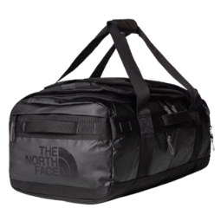 | R8017 | 0 | Torba North Face podróżna Base Camp Voyager 42 l | 600.00 zł | 0.00 zł
 |  | 50644 | 0 | Czapka Liqui Moly beżowa | 40.00 zł | 0.00 zł
 |  | 5315 | 0 | Czapka z daszkiem granatowa | 40.00 zł | 0.00 zł
 | 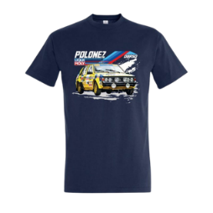 | R558 | 0 | Koszulka z motywem Poloneza S | 40.00 zł | 0.00 zł
 |  | R559 | 0 | Koszulka z motywem Poloneza M | 40.00 zł | 0.00 zł
 |  | R560 | 0 | Koszulka z motywem Poloneza L | 40.00 zł | 0.00 zł
 |  | R561 | 0 | Koszulka Polonez granat XL | 40.00 zł | 0.00 zł
 |  | R562 | 0 | Koszulka z motywem Poloneza XXL | 40.00 zł | 0.00 zł
 |  | R472 | 0 | Koszulka Motocyklowa Beta S | 40.00 zł | 0.00 zł
 |  | R473 | 0 | Koszulka Motocyklowa Beta M | 40.00 zł | 0.00 zł
 |  | R474 | 0 | Koszulka Motocyklowa Beta L | 40.00 zł | 0.00 zł
 |  | R476 | 0 | Koszulka Motocyklowa Beta XXL | 40.00 zł | 0.00 zł
 |  | R693 | 0 | Biała koszulka z motywem Porsche S | 40.00 zł | 0.00 zł
 |  | R694 | 0 | Biała koszulka z motywem Porsche M | 40.00 zł | 0.00 zł
 |  | R695 | 0 | Biała koszulka z motywem Porsche L | 40.00 zł | 0.00 zł
 |  | R696 | 0 | Biała koszulka z motywem Porsche XL | 40.00 zł | 0.00 zł
 |  | R697 | 0 | Biała koszulka z motywem Porsche XXL | 40.00 zł | 0.00 zł
 |  | R698 | 0 | Czarna koszulka z motywem Porsche S | 40.00 zł | 0.00 zł
 |  | R699 | 0 | Czarna koszulka z motywem Porsche M | 40.00 zł | 0.00 zł
 |  | R700 | 0 | Czarna koszulka z motywem Porsche L | 40.00 zł | 0.00 zł
 |  | R702 | 0 | Czarna koszulka z motywem Porsche XXL | 40.00 zł | 0.00 zł
 |  | R517 | 0 | Koszulka z motywem Malucha XXL | 40.00 zł | 0.00 zł
 | 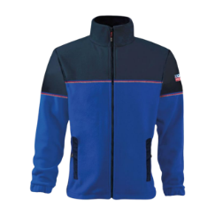 | 52431 | 0 | Ciepły i praktyczny polar M | 155.00 zł | 0.00 zł
 |  | 52432 | 0 | Ciepły i praktyczny polar L | 155.00 zł | 0.00 zł
 |  | 52433 | 0 | Ciepły i praktyczny polar XL | 155.00 zł | 0.00 zł
 |  | 52434 | 0 | Ciepły i praktyczny polar XXL | 155.00 zł | 0.00 zł
 |  | R502 | 0 | Ocieplany bezrękawnik M | 170.00 zł | 0.00 zł
 |  | R503 | 0 | Ocieplany bezrękawnik L | 170.00 zł | 0.00 zł
 |  | R504 | 0 | Ocieplany bezrękawnik XL | 170.00 zł | 0.00 zł
 |  | R505 | 0 | Ocieplany bezrękawnik XXL | 170.00 zł | 0.00 zł
 |  | R250 | 0 | Czarna bluza polarowa S | 120.00 zł | 0.00 zł
 |  | R251 | 0 | Czarna bluza polarowa M | 120.00 zł | 0.00 zł
 |  | R252 | 0 | Czarna bluza polarowa L | 120.00 zł | 0.00 zł
 |  | R253 | 0 | Czarna bluza polarowa XL | 120.00 zł | 0.00 zł
 |  | R254 | 0 | Czarna bluza polarowa XXL | 120.00 zł | 0.00 zł
 |  | R601 | 0 | Rozpinana bluza z kapturem S | 130.00 zł | 0.00 zł
 |  | R602 | 0 | Rozpinana bluza z kapturem M | 130.00 zł | 0.00 zł
 |  | R603 | 0 | Rozpinana bluza z kapturem L | 130.00 zł | 0.00 zł
 |  | R604 | 0 | Rozpinana bluza z kapturem XL | 130.00 zł | 0.00 zł
 |  | R605 | 0 | Rozpinana bluza z kapturem XXL | 130.00 zł | 0.00 zł
 |  | R593 | 0 | Granatowa bluza z kapturem S | 115.00 zł | 0.00 zł
 |  | R594 | 0 | Granatowa bluza z kapturem M | 115.00 zł | 0.00 zł
 |  | R595 | 0 | Granatowa bluza z kapturem L | 115.00 zł | 0.00 zł
 |  | R596 | 0 | Granatowa bluza z kapturem XL | 115.00 zł | 0.00 zł
 |  | R597 | 0 | Granatowa bluza z kapturem XXL | 115.00 zł | 0.00 zł
 | 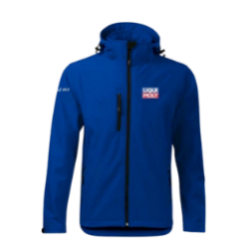 | R800 | 0 | Softshell Performance Logo S | 180.00 zł | 0.00 zł
 |  | R801 | 0 | Softshell Performance Logo M | 180.00 zł | 0.00 zł
 |  | R802 | 0 | Softshell Performance Logo L | 180.00 zł | 0.00 zł
 |  | 52423 | 0 | Bluza w rozmiarze XL | 150.00 zł | 0.00 zł
 |  | R536 | 0 | Skarpetki LIQUI MOLY 36-40 | 30.00 zł | 0.00 zł
 | 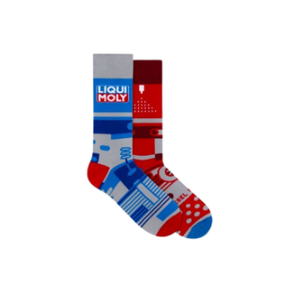 | R537 | 0 | Skarpetki LIQUI MOLY 41-46 | 30.00 zł | 0.00 zł
 | 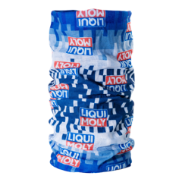 | 50362 | 0 | Komin / bandamka | 5.00 zł | 0.00 zł
 | 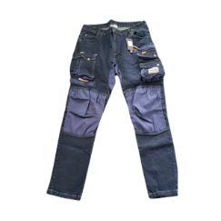 | R579 | 0 | Spodnie robocze DENIM S | 140.00 zł | 0.00 zł
 |  | R580 | 0 | Spodnie robocze DENIM M | 140.00 zł | 0.00 zł
 |  | R581 | 0 | Spodnie robocze DENIM L | 140.00 zł | 0.00 zł
 |  | R582 | 0 | Spodnie robocze DENIM XL | 140.00 zł | 0.00 zł
 |  | R583 | 0 | Spodnie robocze DENIM XXL | 140.00 zł | 0.00 zł
 |  | R565 | 0 | Ogrodniczki robocze S | 150.00 zł | 0.00 zł
 |  | R566 | 0 | Ogrodniczki robocze M | 150.00 zł | 0.00 zł
 |  | R567 | 0 | Ogrodniczki robocze L | 150.00 zł | 0.00 zł
 |  | R568 | 0 | Ogrodniczki robocze XL | 150.00 zł | 0.00 zł
 |  | R569 | 0 | Ogrodniczki robocze XXL | 150.00 zł | 0.00 zł
 | 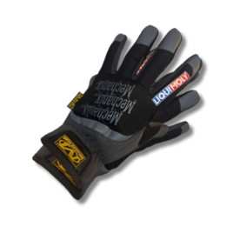 | R1001 | 0 | Rękawice robocze Mechanix S | 95.00 zł | 0.00 zł
 |  | R1004 | 0 | Rękawice robocze Mechanix XL | 95.00 zł | 0.00 zł
 |  | R1005 | 0 | Rękawice robocze Mechanix XXL | 95.00 zł | 0.00 zł
 |  | R779 | 0 | Rękawice robocze M | 25.00 zł | 0.00 zł
 |  | R780 | 0 | Rękawice robocze XXL | 25.00 zł | 0.00 zł
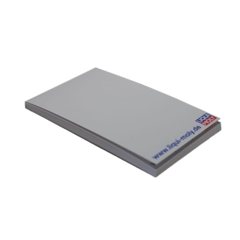
 | ARTYKUŁY BIUROWE I AKCESORIA
 |  | 5261 | 0 | Mini notes | 1.00 zł | 0.00 zł
 |  | 5324 | 0 | Notes A4 | 2.00 zł | 0.00 zł
 |  | 5890 | 0 | Podkładka na biurko - notatnik | 25.00 zł | 0.00 zł
 | 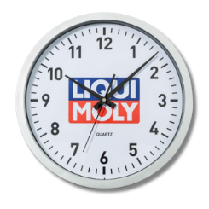 | 5345 | 0 | Zegar | 30.00 zł | 0.00 zł
 |  | R448 | 0 | Kubek ceramiczny | 35.00 zł | 0.00 zł

 | 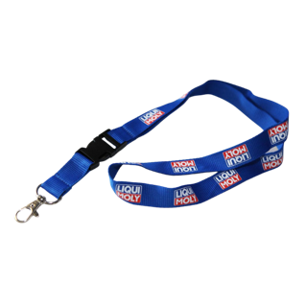 | 50203 | 0 | Smycz | 2.00 zł | 0.00 zł
 |  | 50221 | 0 | Brelok logo | 2.00 zł | 0.00 zł
 | 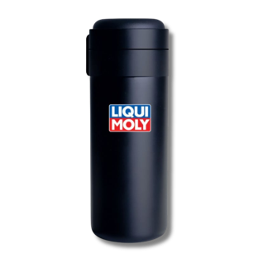 | R285 | 0 | Kubek termiczny | 80.00 zł | 0.00 zł
 | 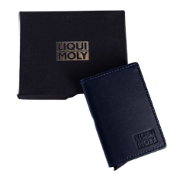 | R535 | 0 | Etui na karty ze skóry | 65.00 zł | 0.00 zł
 |  | R687 | 0 | Plecak z kieszenią na laptopa | 120.00 zł | 0.00 zł
 | 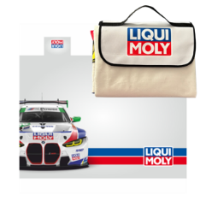 | R1131 | 0 | Koc piknikowy z logo LIQUI MOLY | 180.00 zł | 0.00 zł
 |  | R292 | 0 | Torba papierowa | 20.00 zł | 0.00 zł
 | 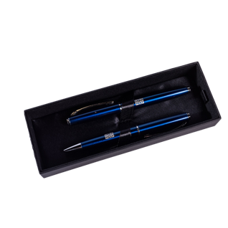 | R653 | 0 | Zestaw eleganckich długopisów | 35.00 zł | 0.00 zł
 | 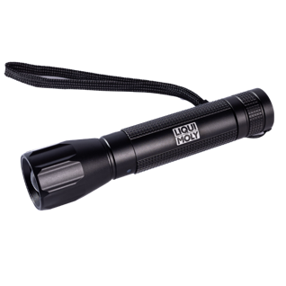 | R808 | 0 | Optima latarka led duża | 80.00 zł | 0.00 zł
 | 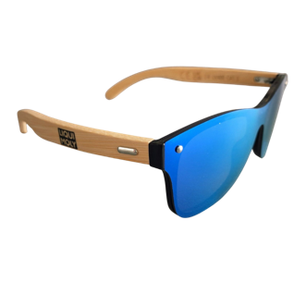 | R500 | 0 | Okulary przeciwsłoneczne | 20.00 zł | 0.00 zł
 |  | R1128 | 0 | Kubek termiczny STANLEY Quencher H2.0 FlowState Tumbler | 250.00 zł | 0.00 zł
 |  | R1129 | 0 | Walizka kabinowa WITTCHEN | 350.00 zł | 0.00 zł
 | 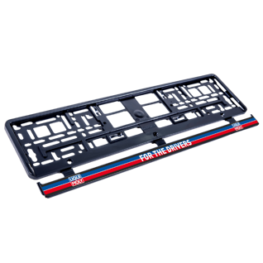 | R1134 | 0 | Ramka na tablicę rejestracyjną #1 FOR THE DRIVERS | 40.00 zł | 0.00 zł
 | 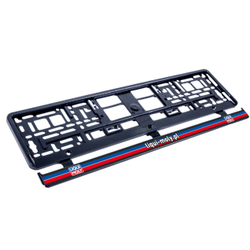 | R1135 | 0 | Ramka na tablicę rejestracyjną #2 LIQUI-MOLY.PL | 40.00 zł | 0.00 zł
 | 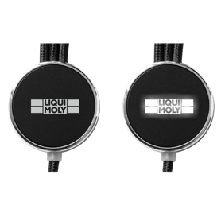 | R1132 | 0 | Zestaw kabli do ładowania z podświetlanym logo | 40.00 zł | 0.00 zł
 | 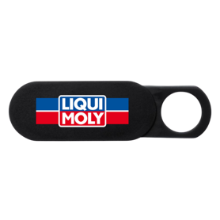 | R1133 | 0 | Zaślepka na kamerę z logo LIQUI MOLY | 10.00 zł | 0.00 zł
 |  | PS501 | 0 | PlayStation 5 Slim E-chassis + Kontroler DualSense Czarny | 3,000.00 zł | 0.00 zł
 | 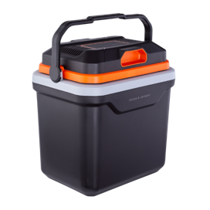 | GOTZE01 | 0 | Lodówka turystyczna GÖTZE & JENSEN | 440.00 zł | 0.00 zł
 | 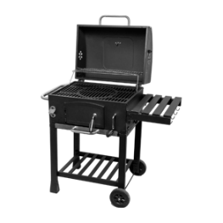 | ACTIVIA01 | 0 | Grill węglowy ACTIVA | 550.00 zł | 0.00 zł
 | 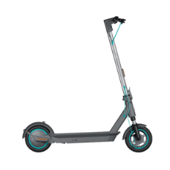 | MOTUS01 | 0 | Hulajnoga elektryczna MOTUS | 2,000.00 zł | 0.00 zł
 | 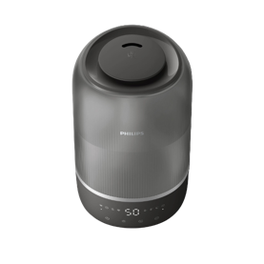 | PHILIPS01 | 0 | Nawilżacz powietrza PHILIPS | 350.00 zł | 0.00 zł
 | 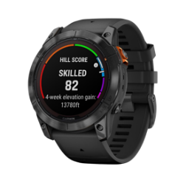 | GARMIN01 | 0 | Smartwatch Garmin Fenix | 2,150.00 zł | 0.00 zł
 | 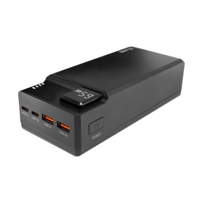 | XLINE01 | 0 | Powerbank XLINE | 300.00 zł | 0.00 zł
 |  | R1130 | 0 | Power bank Silicon Power QP15 10000mAh | 140.00 zł | 0.00 zł
 | 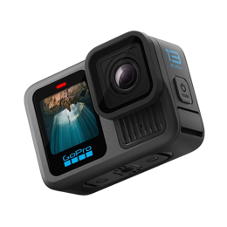 | GOPRO01 | 0 | Kamera GOPRO HERO | 2,250.00 zł | 0.00 zł
 | 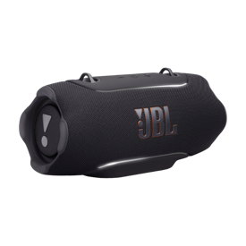 | JBL01 | 0 | Głośnik mobilny JBL Xtreme 5 | 1,500.00 zł | 0.00 zł
 | 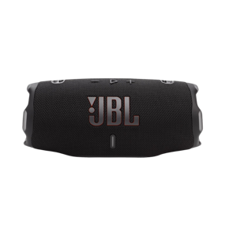 | JBL02 | 0 | Głośnik mobilny JBL Charge 6 | 600.00 zł | 0.00 zł
 | 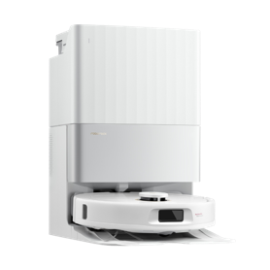 | ROBOROCK01 | 0 | Robot sprzątający ROBOROCK | 1,500.00 zł | 0.00 zł
 | 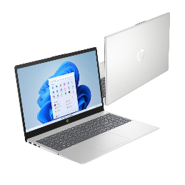 | HP15.6 | 0 | Laptop HP 15-FC0001NW 15.6" | 2,200.00 zł | 0.00 zł
 | 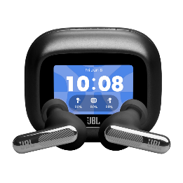 | JBLLIVE4 | 0 | Słuchawki JBL Live Beam 4 ANC Czarne | 800.00 zł | 0.00 zł
 | 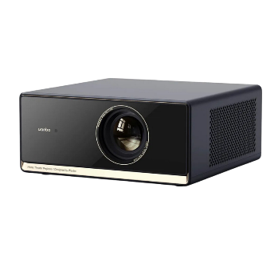 | WANBOX5 | 0 | Projektor WANBO X5 Pro New Full HD (1920 x 1080), 1100 ANSI lumen | 1,300.00 zł | 0.00 zł
 | 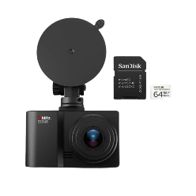 | XBLITZS3 | 0 | Wideorejestrator XBLITZ S3 Duo + Karta SANDISK microSDXC 64GB | 400.00 zł | 0.00 zł
 | 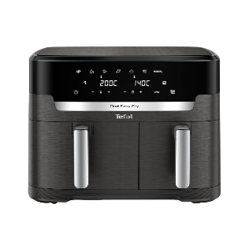 | TEFALDE | 0 | Air Fryer TEFAL Dual Easy Fry XXL EY942HE0 11l | 550.00 zł | 0.00 zł
 |  | LOGITECHG923 | 0 | Kierownica LOGITECH G923 + Shifter Bundle (PC/PS4/PS5) | 1,200.00 zł | 0.00 zł

 | NAKLEJKI I NASZYWKI
 |  | 5366 | 0 | Naklejka 100x66mm | 3.00 zł | 0.00 zł
 |  | 5842 | 0 | Naklejka "I love LM" serce | 1.00 zł | 0.00 zł
 |  | 5849 | 0 | Naklejka "I LIQUI MOLY MY CAR" | 1.00 zł | 0.00 zł
 |  | 52767 | 0 | Naklejka motocyklowa | 2.00 zł | 0.00 zł
 |  | 5372 | 0 | Naklejka 480x316mm | 3.00 zł | 0.00 zł
 |  | 5241 | 0 | Naszywka z logo LIQUI MOLY | 3.50 zł | 0.00 zł
 | 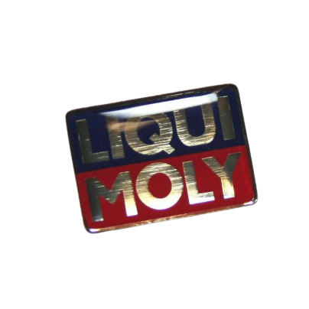 | 5266 | 0 | Broszka LIQUI MOLY | 2.00 zł | 0.00 zł
 |  | 5296 | 0 | Logo samoprzylepne na ubranie | 2.00 zł | 0.00 zł
 | Materiały POS i akcesoria warsztatowe
 |  | R1069 | 0 | Szyld naścienny #1 w wymiarach 3000 x 700 mm | 735.00 zł | 0.00 zł
 |  | R1116 | 0 | Szyld naścienny #2 w wymiarach 3000 x 700 mm | 735.00 zł | 0.00 zł
 |  | R1072 | 0 | Szyld naścienny #3 w wymiarach 3000 x 700 mm | 735.00 zł | 0.00 zł
 |  | R1071 | 0 | Szyld naścienny #4 w wymiarach 3000 x 700 mm | 735.00 zł | 0.00 zł
 |  | R1077 | 0 | Szyld naścienny #5 w wymiarach 3000 x 700 mm | 735.00 zł | 0.00 zł
 |  | R1078 | 0 | Szyld naścienny #6 w wymiarach 3000 x 700 mm | 735.00 zł | 0.00 zł
 |  | R1079 | 0 | Szyld naścienny #7 w wymiarach 3000 x 700 mm | 735.00 zł | 0.00 zł
 |  | R1083 | 0 | Szyld naścienny #8 w wymiarach 3000 x 700 mm | 735.00 zł | 0.00 zł
 |  | R1084 | 0 | Szyld naścienny #9 w wymiarach 3000 x 700 mm | 735.00 zł | 0.00 zł
 |  | R1091 | 0 | Szyld naścienny #10 w wymiarach 2000 x 700 mm | 490.00 zł | 0.00 zł
 |  | R1090 | 0 | Szyld naścienny #11 w wymiarach 2000 x 700 mm | 490.00 zł | 0.00 zł
 |  | R1088 | 0 | Kaseton naścienny podświetlany #1 w wymiarach 3000 x 700 mm | 2,940.00 zł | 0.00 zł
 |  | R1089 | 0 | Kaseton naścienny podświetlany #2 w wymiarach 3000 x 700 mm | 2,940.00 zł | 0.00 zł
 |  | R1094 | 0 | Kaseton naścienny podświetlany #3 w wymiarach 2000 x 700 mm | 2,240.00 zł | 0.00 zł
 |  | R1093 | 0 | Kaseton naścienny podświetlany #4 w wymiarach 2000 x 700 mm | 2,240.00 zł | 0.00 zł
 |  | R1120 | 0 | Szyld naścienny pionowy #1 w wymiarach 3000 x 700 mm | 735.00 zł | 0.00 zł
 |  | R1121 | 0 | Szyld naścienny pionowy #2 w wymiarach 3000 x 700 mm | 735.00 zł | 0.00 zł
 |  | R1125 | 0 | Logo Dibond LIQUI MOLY #1, wymiary: 1500 x 1000 mm | 525.00 zł | 0.00 zł
 |  | R1122 | 0 | Logo Dibond LIQUI MOLY #2, wymiary: 1060 x 700 mm | 285.00 zł | 0.00 zł
 |  | R1126 | 0 | Logo Dibond LIQUI MOLY #3, wymiary: 751 x 500 mm | 189.00 zł | 0.00 zł
 |  | R1096 | 0 | Szyld Dibond dwustronny 1-metrowy, wymiary: 1050 x 700 mm | 1,285.00 zł | 0.00 zł
 |  | R1097 | 0 | Kaseton dwustronny 1-metrowy podświetlany, wymiary: 1050 x 700 mm | 2,250.00 zł | 0.00 zł
 |  | R1102 | 0 | Szyld Dibond naścienny z usługą #1 Dynamiczna wymiana oleju w skrzyniach automatycznych, wymiary: 1160 x 350 mm | 184.00 zł | 0.00 zł
 |  | R1103 | 0 | Szyld Dibond naścienny z usługą #2 Wymiana oleju silnikowego, wymiary: 1160 x 350 mm | 184.00 zł | 0.00 zł
 |  | R1104 | 0 | Szyld Dibond naścienny z usługą #3 Punkt wymiany oleju ATF, wymiary: 1160 x 350 mm | 184.00 zł | 0.00 zł
 |  | R1105 | 0 | Szyld Dibond naścienny z usługą #4 Czyszczenie układów wtryskowych, wymiary: 1160 x 350 mm | 184.00 zł | 0.00 zł
 |  | R1106 | 0 | Szyld Dibond naścienny z usługą #5 Czyszczenie filtrów DPF, wymiary: 1160 x 350 mm | 184.00 zł | 0.00 zł
 |  | R1107 | 0 | Szyld Dibond naścienny z usługą #6 Czyszczenie układów olejowych, wymiary: 1160 x 350 mm | 184.00 zł | 0.00 zł
 |  | R1108 | 0 | Szyld Dibond naścienny z usługą #7 Czyszczenie filtrów DPF/FAP, wymiary: 1160 x 350 mm | 184.00 zł | 0.00 zł
 |  | R1109 | 0 | Szyld Dibond naścienny z usługą #8 Czyszczenie układów dolotowych, wymiary: 1160 x 350 mm | 184.00 zł | 0.00 zł
 |  | R1111 | 0 | Szyld Dibond naścienny z hasłem "Pracujemy na produktach najwyższej jakości" wymiary: 1160 x 350 mm | 184.00 zł | 0.00 zł
 |  | R1124 | 0 | Tabliczka dwustronna wejściowa na drzwi mocowana na przyssawki | 65.00 zł | 0.00 zł
 |  | R1127 | 0 | Tabliczka z godzinami otwarcia warsztatu | 150.00 zł | 0.00 zł
 |  | R1123 | 0 | Ramka na plakat wymienny w formacie B2. Wymiary: 700 x 500 mm | 95.00 zł | 0.00 zł
 | 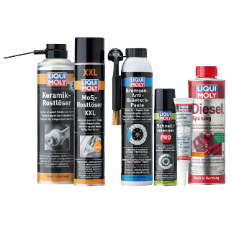 | zestaw1 | 0 | W zestawie znajdują się produkty o nr: 1641, 2653, 3074, 3368, 2652, 2666. | 200.00 zł | 0.00 zł
 | 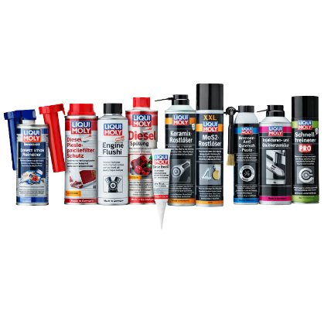 | zestaw2 | 0 | W zestawie znajdują się produkty o nr: 21281, 2650, 2640, 2666, 2652, 1641, 2653, 3074, 3379, 3368. | 400.00 zł | 0.00 zł
 | 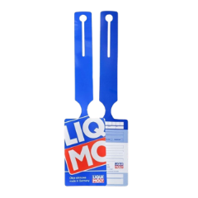 | R651 | 0 | Zawieszki olejowe - komplet 50 szt. | 29.00 zł | 0.00 zł
 | 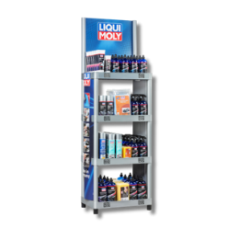 | 9989 | 0 | Regał na produkty | 310.00 zł | 0.00 zł
 |  | 9950 | 0 | Topper do displaya na dodatki | 10.00 zł | 0.00 zł
 | 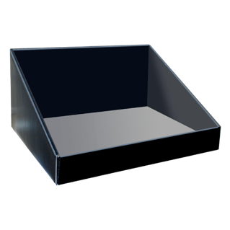 | 9965 | 0 | Display na dodatki Liqui Moly | 10.00 zł | 0.00 zł
 |  | 9966 | 0 | Topper olejowy | 10.00 zł | 0.00 zł
 |  | 7920 | 0 | Szafa olejowa | 5,000.00 zł | 0.00 zł
 | 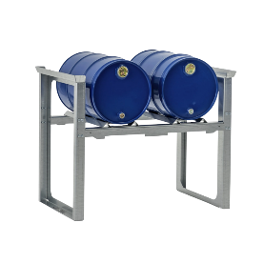 | REGAL01 | 0 | Regał do beczek | 1,250.00 zł | 0.00 zł
 |  | 29014 | 0 | Pokrowiec na urządzenie Gear Tronic III | 120.00 zł | 0.00 zł
 | 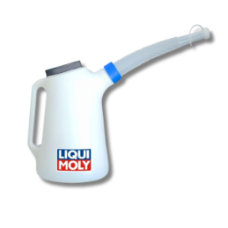 | R006 | 0 | Konewka do oleju 5L | 60.00 zł | 0.00 zł
 | 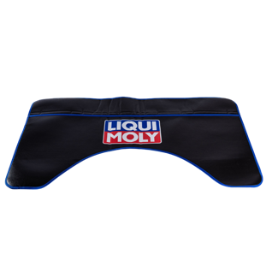 | R680 | 0 | Osłona błotnika | 60.00 zł | 0.00 zł
 |  | 5268 | 0 | Pokrowiec na siedzenie | 120.00 zł | 0.00 zł

 | ADAPTERY
 |  | 29024 | 0 | Producent: Volvo, Ford, Peugeot, Citroen, Toyota, Opel, Fiat | 190.00 zł | 0.00 zł
 |  | 29025 | 0 | Producent: Saab, Opel | 320.00 zł | 0.00 zł
 |  | 29017 | 0 | Producent: BMW07, VAG13 | 300.00 zł | 0.00 zł
 |  | 29005 | 0 | Producent: MB 7G | 370.00 zł | 0.00 zł
 |  | 29016 | 0 | Producent: MB DCT | 560.00 zł | 0.00 zł
 |  | 29020 | 0 | Producent: DSG-Adapter | 380.00 zł | 0.00 zł
 |  | 29007 | 0 | Producent: Volvo, Ford Power Shift | 385.00 zł | 0.00 zł
 |  | 29015 | 0 | Producent: Jatco, Aisin | 420.00 zł | 0.00 zł
 |  | 29082 | 0 | Producent: BMW | 520.00 zł | 0.00 zł
 |  | LMAT18 | 0 | Producent: Mitsubishi, Nissan, Renault | 300.00 zł | 0.00 zł
 |  | LMAT19 | 0 | Producent: Jeep, Fiat, Land Rover | 300.00 zł | 0.00 zł
 |  | LMAT23 | 0 | Producent: Mazda, Suzuki, Toyota | 300.00 zł | 0.00 zł
 |  | LMAT37 | 0 | Producent: Citroen, Peugeot, Opel, Toyota, Fiat | 300.00 zł | 0.00 zł
 |  | LMAT42 | 0 | Producent: BMW, MINI, Volvo, Peugeot, Citroen | 300.00 zł | 0.00 zł
 |  | LMAT45 | 0 | Producent: Peugeot, Citroen | 300.00 zł | 0.00 zł
 |  | LMAT46 | 0 | Producent: BMW, Suzuki | 300.00 zł | 0.00 zł
 |  | LMAT48 | 0 | Producent: Peugeot, Citroen, Opel, Toyota | 300.00 zł | 0.00 zł
 |  | LMAT54 | 0 | Producent: Mazda | 300.00 zł | 0.00 zł
 |  | LMAT57 | 0 | Producent: Citroen, Peugeot ,Opel, Toyota, Fiat | 300.00 zł | 0.00 zł
 |  | LMAT59 | 0 | Producent: Peugeot, Volvo | 300.00 zł | 0.00 zł
 |  | LMAT67 | 0 | Producent: BMW, MINI, Volvo, Peugeot, Citroen, Toyota, Opel , Fiat, Land Rover | 300.00 zł | 0.00 zł
 |  | LMAT69 | 0 | Producent: BMW, MINI, Volvo, Peugeot, Citroen, Toyota, Opel, Fiat | 300.00 zł | 0.00 zł
 |  | 29008 | 0 | Producent: Peugeot, Citroen, Toyota, Opel, Fiat | 580.00 zł | 0.00 zł
 |  | 29058 | 0 | Producent: VAG | 430.00 zł | 0.00 zł
 |  | 29004 | 0 | Producent: Audi A8 | 265.00 zł | 0.00 zł
 |  | 29021 | 0 | Producent: Gear Tronic Adapter-Kit Standard 01 | 3,300.00 zł | 0.00 zł
 |  | 29027 | 0 | Producent: Gear Tronic Adapter-Kit Standard 02 | 1,850.00 zł | 0.00 zł
 |  | 29023 | 0 | Producent: Gear Tronic Adapter-Kit BMW | 2,280.00 zł | 0.00 zł
 |  | 29022 | 0 | Producent: Gear Tronic Adapter-Kit BMW | 1,510.00 zł | 0.00 zł
 |  |  |  |  | SUMA ZAKUPÓW | 0.00 zł

